Paramètrage impression
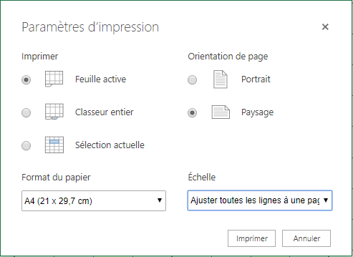
Recommandations pour imprimer les feuilles de rentrée de données au champ

Après avoircliqué sur Fichier → Imprimer (ou Ctrl+P), inscrire les paramètres suivants :

